3浅倉孝郎
埼玉県環境アドバイザー活動紹介個票 |  |  |  |  |  |  |  | 検索用一覧に戻る

名前 |  | ふりがな |  | 年代 | 所在市町村
浅倉 孝郎 |  | あさくら たかお |  | 50代 | 宮代町

顔写真又はイラスト |  | 活動状況の写真（1～２枚）
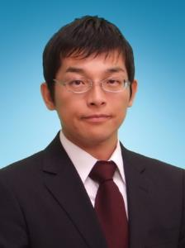

主な専門分野
（１） | 生態系・生物多様性 |  | 身近な生き物について、校庭の生き物について
（２） | ３Ｒ |  | 身近なごみ問題について、食品ロス、ごみ問題とリサイクルについて

所有資格、経歴

所有資格 | 環境カウンセラー、こども環境管理士、３Rリーダー（３R検定）、エコ検定、中学校・高等学校教諭1種社会科免許、保育士
経歴 | 埼玉県環境アドバイザー、埼玉県環境教育アシスタント、元宮代町廃棄物処理検討委員会（委員長）、久喜宮代廃棄物等減減量委員会（識者）
地域等での活動（複数記載可）
所属又は主催団体 |  |  | 団体や個人の活動紹介HP
NPO法人 宮代 水と緑のネットワーク |  |  | http://kouhone.blog.fc2.com/

環境学習指導可能エリア
全市町村対応可／地域限定 |  | ※ 地域限定の場合：市町村・地域名 |  |  |  | 具体的な場所がある場合
全市町村
講座スタイル（複数〇可） |  | 対象（複数〇可）
講義 | 体験活動 | 未就学児 | 小学生 | 中学生 | 高校生 | 一般（大人） | 事業者
○ | ○ | ○ | ○ | ○ | ○ | ○ | ○

連絡先 |  |  |  | ※連絡先非公表の場合又は電話連絡を御希望の場合は、環境政策課 （０４８－８３０－３０１９）へお問い合わせください
MAIL | change.getter1.switch.on@gmail.com
環境学習指導等の活動実績
全体 | 回数 | 環境学習への延べ参加人数
活動回数 | 9 | 1370

主な活動実績の紹介 |  |  |  |  | ※１枚に収まる範囲で記載願います
年 月 | 活動内容（環境学習のテーマ） |  |  | 依頼団体 |  | 主な対象 | 参加人数
R2 １１月 | プラスチックごみはなぜ減らないのか ～リサイクルと減量方法～ |  |  | かわごえ環境ネット |  | 一般市民 | 50

以下は選択用の記載ですので、修正等は行わないでください

参照リスト
該当の有無 | ○ | ○
 | - | ×

年代 | 20代
 | 30代
 | 40代
 | 50代
 | 60代
 | 70代
 | 80代
 | 90代

活動エリア | 全市町村
 | 地域限定

主な専門分野 | 自然への愛着
 | 生態系・生物多様性
 | 水質
 | 川の再生活動
 | 大気
 | 地質
 | 地球温暖化
 | 資源・エネルギー
 | 産業
 | 消費生活・衣食住
 | 公害・化学物質
 | ３Ｒ
 | SDGs

日付 | 1月
 | 2月
 | 3月
 | 4月
 | 5月
 | 6月
 | 7月
 | 8月
 | 9月
 | 10月
 | 11月
 | 12月

5足立圭子
埼玉県環境アドバイザー活動紹介個票 |  |  |  |  |  |  |  | 検索用一覧に戻る

名前 |  | ふりがな |  | 年代 | 所在市町村
足立 圭子 |  | あだち けいこ |  | 70代 | 所沢市

顔写真又はイラスト |  | 活動状況の写真（1～２枚）
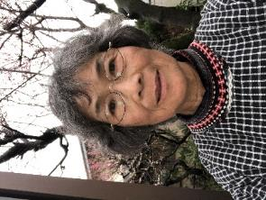 |  | 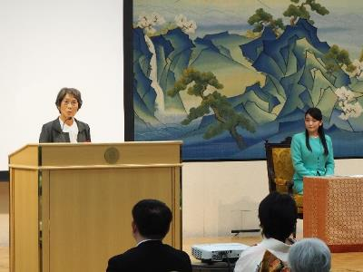 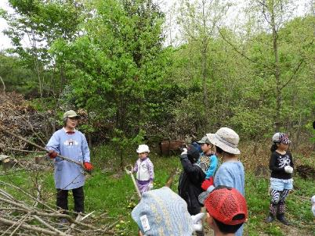

主な専門分野
（１） | 生態系・生物多様性 |  | 体験活動を通して地域の自然生態系や生物多様性の大切さを学ぶ
（２）

所有資格、経歴

所有資格
経歴 | 元鳥獣保護員、元所沢市都市計画審議委員、元所沢市環境審議員、地域の保護活動を３０年以上行う
地域等での活動（複数記載可）
所属又は主催団体 |  |  | 団体や個人の活動紹介HP
おおたかの森トラスト |  |  | http://ootakanomorihe.sakura.ne.jp/

環境学習指導可能エリア
全市町村対応可／地域限定 |  | ※ 地域限定の場合：市町村・地域名 |  |  |  | 具体的な場所がある場合
全市町村
講座スタイル（複数〇可） |  | 対象（複数〇可）
講義 | 体験活動 | 未就学児 | 小学生 | 中学生 | 高校生 | 一般（大人） | 事業者
○ | ○ | ○ | ○ | ○ | ○ | ○ | ○

連絡先 |  |  |  | ※連絡先非公表の場合又は電話連絡を御希望の場合は、環境政策課 （０４８－８３０－３０１９）へお問い合わせください
MAIL | mail@ootakanomorihe.sakura.ne.jp
環境学習指導等の活動実績
全体 | 回数 | 環境学習への延べ参加人数
活動回数 | 31 | 1450

主な活動実績の紹介 |  |  |  |  | ※１枚に収まる範囲で記載願います
年 月 | 活動内容（環境学習のテーマ） |  |  | 依頼団体 |  | 主な対象 | 参加人数
2021-09-09 | 総合的な学習の時間 |  |  | 所沢市立宮前小学校 |  | 5年 | 73
2021-09-20 | 森の再生地の5年後が森を豊かになるように |  |  | おおたかの森トラスト・こどもエコクラブ |  | 2歳から高校生 | 28
2021-09-23 | 総合的な学習の時間「自然博士になろう」 |  |  | 所沢市立清進小学校 |  | 4年 | 105
2021-09-29 | おおたかの森を元気にしよう |  |  | 風の森狭山台みどり幼稚園 |  | 年少すみれ組 | 20
2021-10-06 | おおたかの森で虫元気をつくろう |  |  | 風の森狭山台みどり幼稚園 |  | 年少ちゅうりっぷ組 | 20
2021-10-13 | おおたかの森でキノコを元気にしよう |  |  | 風の森狭山台みどり幼稚園 |  | 年少たんぽぽ組 | 20
2021-11-05 | ビオトープを豊かにする手入れ |  |  | 所沢市立清進小学校 |  | ガーディニング委員会 | 24
2021-11-09 | 校庭にツミやオオムラサキの棲む学校ビオトープをつくろう |  |  | 所沢市立西富小学校 |  | 6年 | 62
2021-11-17 | 入間野環境守り隊 |  |  | 狭山市立入間野小学校 |  | 5年 | 68
2021-11-25 | 自然博士になろう② |  |  | 所沢市立清進小学校 |  | 4年 | 105
2021-12-01 | おおたかの森を豊かにしよう |  |  | 風の森狭山台みどり幼稚園 |  | 年少すみれ組親子 | 38
2021-01-10 | アカマツ林の手入れと薪割 |  |  | ふじみ野こどもエコクラブ |  | メンバーと保護者 | 21
2021-02-17 | 総合的な学習の時間 |  |  | 所沢市立宮前小学校 |  | 5年 | 74

以下は選択用の記載ですので、修正等は行わないでください

参照リスト
該当の有無 | ○ | ○
 | - | ×

年代 | 20代
 | 30代
 | 40代
 | 50代
 | 60代
 | 70代
 | 80代
 | 90代

活動エリア | 全市町村
 | 地域限定

主な専門分野 | 自然への愛着
 | 生態系・生物多様性
 | 水質
 | 川の再生活動
 | 大気
 | 地質
 | 地球温暖化
 | 資源・エネルギー
 | 産業
 | 消費生活・衣食住
 | 公害・化学物質
 | ３Ｒ
 | SDGs

日付 | 1月
 | 2月
 | 3月
 | 4月
 | 5月
 | 6月
 | 7月
 | 8月
 | 9月
 | 10月
 | 11月
 | 12月

8荒木三郎
埼玉県環境アドバイザー活動紹介個票 |  |  |  |  |  |  |  | 検索用一覧に戻る

名前 |  | ふりがな |  | 年代 | 所在市町村
荒木 三郎 |  | あらき さぶろう |  | 70代 | 上尾市

顔写真又はイラスト |  | 活動状況の写真（1～２枚）
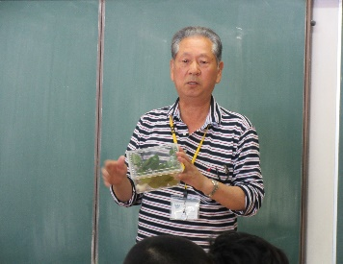 |  | 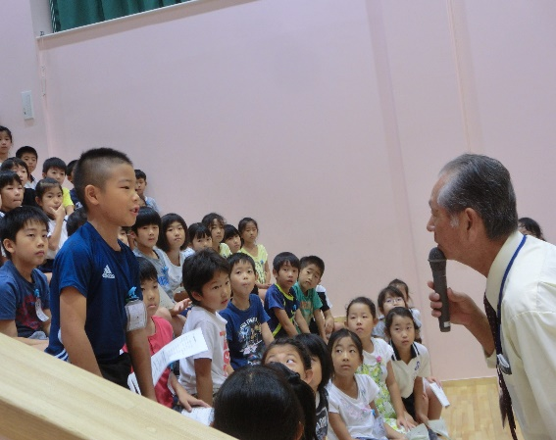 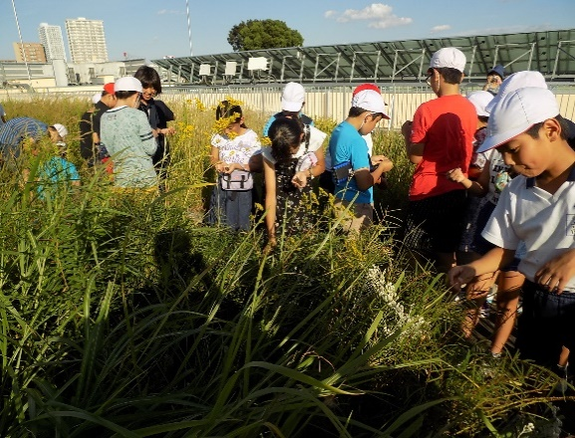

主な専門分野
（１） | 生態系・生物多様性 |  | 自然観察会・学校ビオトープなどで生物多様性の大切さを解説
（２） | 自然への愛着 |  | 自然が大好き、子供たちに希少動植物の大切さを解説、残す活動

所有資格、経歴

所有資格 | 環境カウンセラー（市民部門） 環境教育インストラクター 生態系保護指導員（マスター）
経歴 | 上尾市環境推進協議会・太郎右衛門自然再生協議会委員・埼玉県自然学習センター指導員
地域等での活動（複数記載可）
所属又は主催団体 |  |  | 団体や個人の活動紹介HP
埼玉県生態系保護協会 希少動植物を守る会 環境カウンセラー |  |  | 上尾市、三つ又沼ビオトープ・北本自然観察公園・荒川中流域での自然観察や自然保護活動

環境学習指導可能エリア
全市町村対応可／地域限定 |  | ※ 地域限定の場合：市町村・地域名 |  |  |  | 具体的な場所がある場合
地域限定 |  | 上尾市・桶川市・北本市・川島町 |  |  |  | 北本自然観察公園・三つ又沼ビオトープ・荒川河川流域
講座スタイル（複数〇可） |  | 対象（複数〇可）
講義 | 体験活動 | 未就学児 | 小学生 | 中学生 | 高校生 | 一般（大人） | 事業者
○ | ○ | ○ | ○ | ○ | ○ | ○ | ○

連絡先 |  |  |  | ※連絡先非公表の場合又は電話連絡を御希望の場合は、環境政策課 （０４８－８３０－３０１９）へお問い合わせください
MAIL | sr_smma_yknr_ysss@yahoo.co.jp
環境学習指導等の活動実績
全体 | 回数 | 環境学習への延べ参加人数
活動回数 | 25 | 1080

主な活動実績の紹介 |  |  |  |  | ※１枚に収まる範囲で記載願います
年 月 | 活動内容（環境学習のテーマ） |  |  | 依頼団体 |  | 主な対象 | 参加人数
令和５年 ４月 | 太郎右衛門自然再生地、環境保全作業 |  |  | サイサン新入社員研修 |  | 一般 | 69
令和５年 ４月 | 三つ又沼自然解説と環境保全作業体験 |  |  | 武蔵野銀行新入行員研修 |  | 一般 | 47
令和５年 ５月 | 太郎右衛門自然再生地、草花育苗作業 |  |  | 川島町立つばさ北小学校 |  | 小学校４年生 | 25
令和５年 ５月 | 三つ又沼自然解説・昆虫採集・水生動物 |  |  | 生き物博士プロジェクト |  | 子供～家族 | 30
令和５年 ６月 | 環境委員会学校ビオトープ干し上げ体験 |  |  | 上尾市立大石北小学校 |  | 子供～先生 | 30
令和５年 ７月 | ２年生生活科・秋の七草と生き物解説 |  |  | 上尾市立大谷小学校 |  | ２年生 | 98
令和５年 ７月 | 上尾市の動植物・生体展示解説 |  |  | 上尾市教育センター |  | 小３～中３年 | 35
令和５年 ９月 | 環境委員会・ギンブナ放流・植物観察 |  |  | 朝霞市立朝霞第５小学校 |  | ５・６年生 | 36
令和５年 ９月 | 三つ又沼ビオトープ第２回親子自然塾 |  |  | 荒川の自然を守る教職員の会 |  | 子ども一般 | 30
令和５年 ９月 | ３年生校内自然観察会・野鳥の森周辺 |  |  | 上尾市立平方北小学校 |  | ３年生 | 17
令和５年 １０月 | 学校育てたカワラナデシコ移植・自然観察 |  |  | 江戸川区立小松川小学校 |  | ５年生 | 64
令和５年 １１月 | 太郎右衛門自然再生地地域共生活動 |  |  | 大和ハウス工業関東支社 |  | 一般 | 233
令和５年 １２月 | 太郎右衛門自然再生地環境保全活動 |  |  | ゼブンイレブン記念財団 |  | 子供～一般 | 53

以下は選択用の記載ですので、修正等は行わないでください

参照リスト
該当の有無 | ○ | ○
 | - | ×

年代 | 20代
 | 30代
 | 40代
 | 50代
 | 60代
 | 70代
 | 80代
 | 90代

活動エリア | 全市町村
 | 地域限定

主な専門分野 | 自然への愛着
 | 生態系・生物多様性
 | 水質
 | 川の再生活動
 | 大気
 | 地質
 | 地球温暖化
 | 資源・エネルギー
 | 産業
 | 消費生活・衣食住
 | 公害・化学物質
 | ３Ｒ
 | SDGs

日付 | 1月
 | 2月
 | 3月
 | 4月
 | 5月
 | 6月
 | 7月
 | 8月
 | 9月
 | 10月
 | 11月
 | 12月

10池田洋子
埼玉県環境アドバイザー活動紹介個票 |  |  |  |  |  |  |  | 検索用一覧に戻る

名前 |  | ふりがな |  | 年代 | 所在市町村
池田 洋子 |  | いけだ ようこ |  | 60代 | 東松山市

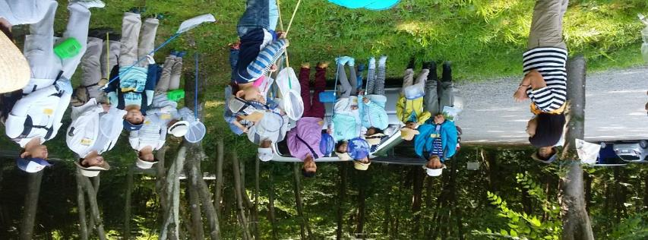
顔写真又はイラスト |  | 活動状況の写真（1～２枚）
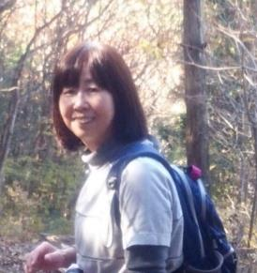

主な専門分野
（１） | 自然への愛着 |  | 自然観察を通して自然の大切さや、自然と触れ合う楽しさを体験してもらう。
（２） | 生態系・生物多様性 |  | 観察会を通して生態系の仕組みや多様性について伝える。

所有資格、経歴

所有資格 | NACS-ｊ自然観察指導員（日本自然保護協会） 埼玉県自然公園指導員（埼玉県委託）
経歴 | NPO法人自然観察指導員埼玉・東松山自然倶楽部・埼玉県自然公園指導員など10年以上活動
地域等での活動（複数記載可）
所属又は主催団体 |  |  | 団体や個人の活動紹介HP
NPO法人自然観察指導員埼玉・東松山自然倶楽部

環境学習指導可能エリア
全市町村対応可／地域限定 |  | ※ 地域限定の場合：市町村・地域名 |  |  |  | 具体的な場所がある場合
地域限定 |  | 東松山市など比企地区
講座スタイル（複数〇可） |  | 対象（複数〇可）
講義 | 体験活動 | 未就学児 | 小学生 | 中学生 | 高校生 | 一般（大人） | 事業者
○ | ○ | ○ | ○ | ○ |  | ○

連絡先 |  |  |  | ※連絡先非公表の場合又は電話連絡を御希望の場合は、環境政策課 （０４８－８３０－３０１９）へお問い合わせください
MAIL
環境学習指導等の活動実績
全体 | 回数 | 環境学習への延べ参加人数
活動回数 | 13 | 420

主な活動実績の紹介 |  |  |  |  | ※１枚に収まる範囲で記載願います
年 月 | 活動内容（環境学習のテーマ） |  |  | 依頼団体 |  | 主な対象 | 参加人数
R5、3 | ネイチャーウォーク・早春の生き物 |  |  | 東松山市 |  | 一般 | 25
R5、4 | 〃 春の森を楽しむ |  |  | 東松山市 |  | 一般 | 35
R5、5 | 〃 雑木林から滑川沿いへ |  |  | 東松山市 |  | 一般 | 30
R5、6 | 〃 湿地の生き物 |  |  | 東松山市 |  | 一般 | 30
R5、7 | 〃 夏の森で生き物探し |  |  | 東松山市 |  | 一般 | 30
R5、7 | 親子昆虫採集 |  |  | 東松山市 |  | 親子 | 40
R5、8 | ネイチャ－ウォーク・大人も子どもも昆虫博士になろう |  |  | 東松山市 |  | 一般・親子 | 30
R5、9 | 渡り鳥の観察 |  |  | 東松山市 |  | 一般 | 30
R5、10 | 田んぼの生き物 |  |  | 東松山市 |  | 一般 | 30
R5、11 | 秋の森を歩く |  |  | 東松山市 |  | 一般 | 30
R5、12 | カモの観察 |  |  | 東松山市 |  | 一般 | 30
R6,1 | 冬鳥の観察 |  |  | 東松山市 |  | 一般 | 40
R6,2 | 越冬する生き物たち |  |  | 東松山市 |  | 一般 | 40

以下は選択用の記載ですので、修正等は行わないでください

参照リスト
該当の有無 | ○ | ○
 | - | ×

年代 | 20代
 | 30代
 | 40代
 | 50代
 | 60代
 | 70代
 | 80代
 | 90代

活動エリア | 全市町村
 | 地域限定

主な専門分野 | 自然への愛着
 | 生態系・生物多様性
 | 水質
 | 川の再生活動
 | 大気
 | 地質
 | 地球温暖化
 | 資源・エネルギー
 | 産業
 | 消費生活・衣食住
 | 公害・化学物質
 | ３Ｒ
 | SDGs

日付 | 1月
 | 2月
 | 3月
 | 4月
 | 5月
 | 6月
 | 7月
 | 8月
 | 9月
 | 10月
 | 11月
 | 12月

24大塚克也
埼玉県環境アドバイザー活動紹介個票 |  |  |  |  |  |  |  | 検索用一覧に戻る

名前 |  | ふりがな |  | 年代 | 所在市町村
大塚 克也 |  | おおつか かつや |  | 60代 | 越谷市

顔写真又はイラスト |  | 活動状況の写真（1～２枚）
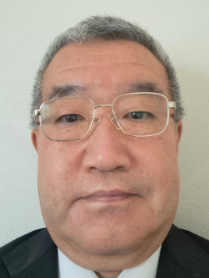 |  | 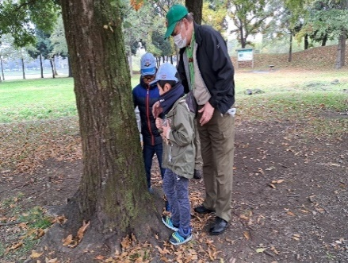 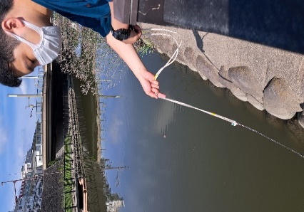

活動のPR |  | 越谷市内の河川を中心とした環境学習、ネイチャーゲームを活用した自然体験活動

主な専門分野
（１） | 水質 |  | 河川におけるｐＨ、ＣＯＤ、電気伝導率、透視度等の調査
（２） | 生態系・生物多様性 |  | 水生生物の生態系・生物多様性研究

所有資格、経歴

所有資格 | 令和元年度川の国埼玉検定上級合格、高等学校教諭 専修免許状（理科）、学芸員、測量士補、環境教育インストラクター、ネイチャ－ゲームリーダー、防災士
経歴 | 高等学校教員 科学部顧問として10年以上の指導経験、水辺のクリエーターズ 代表、越谷市生き物調査員、特定非営利活動法人 海辺つくり研究会 会員、美しい多摩川フォーラム 会員、こしがやネイチャーゲームの会 会員
地域等での活動（複数記載可）
所属又は主催団体 |  |  | 団体や個人の活動紹介HP
水辺のクリエーターズ こしがやネイチャーゲームの会 |  |  | Facebook 大塚克也

環境学習指導可能エリア
全市町村対応可／地域限定 |  | ※ 地域限定の場合：市町村・地域名 |  |  |  | 具体的な場所がある場合
全市町村 |  |  |  |  |  | 県民健康福祉村、大相模調節池、中川、元荒川、綾瀬川、新方川
講座スタイル（複数〇可） |  | 対象（複数〇可）
講義 | 体験活動 | 未就学児 | 小学生 | 中学生 | 高校生 | 一般（大人） | 事業者
 | ○ | ○ | ○ |  |  | ○

連絡先 |  |  |  | ※連絡先非公表の場合又は電話連絡を御希望の場合は、環境政策課 （０４８－８３０－３０１９）へお問い合わせください
MAIL | katsuya.cx_5@tbz.t-com.ne.jp
環境学習指導等の活動実績
全体 | 回数 | 環境学習への延べ参加人数
活動回数 | 4 | 51

主な活動実績の紹介 |  |  |  |  | ※１枚に収まる範囲で記載願います
年 月 | 活動内容（環境学習のテーマ） |  |  | 依頼団体 |  | 主な対象 | 参加人数
令和５年 １１月 | ネイチャーゲーム&自然観察会 |  |  | こしがやネイチャーゲームの会 |  | 大人、小学生 | 16人
令和５年 ８月 | 東京湾環境一斉調査会（越谷河川班） |  |  | 水辺のクリエーターズ |  | 大人 | 4人
...

31金子恒雄
埼玉県環境アドバイザー活動紹介個票

名前 |  | ふりがな |  | 年代 | 所在市町村
金子 恒雄 |  | かねこ つねお |  | 70代 | 東松山市

顔写真又はイラスト |  | 活動状況の写真（1～２枚）
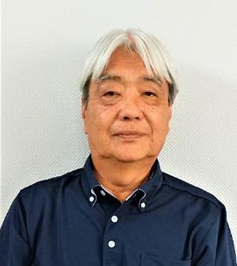 |  | 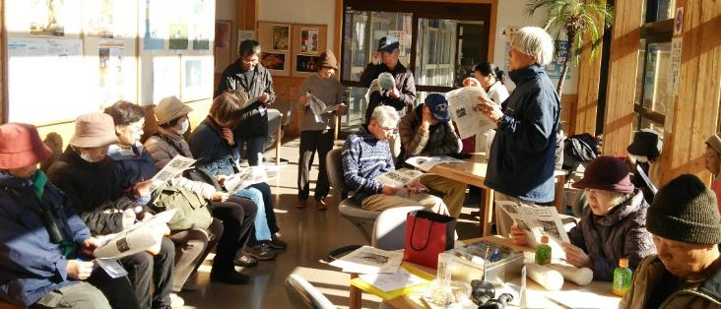

主な専門分野
（１） | 生態系・生物多様性 |  | 身近な自然に親しむ活動を通じて生物多様性の理解を深める
（２） | 地球温暖化 |  | 動植物の分布の広がりを通じて、温暖化の実際を学ぶ

所有資格、経歴

所有資格 | 自然観察指導員（日本自然保護協会登録）
経歴 | 東松山市社会教育委員、東松山市環境審議会委員
地域等での活動（複数記載可）
...

39木内勝司
埼玉県環境アドバイザー活動紹介個票

名前 |  | ふりがな |  | 年代 | 所在市町村
木内 勝司 |  | きうち かつじ |  | 70代 | 入間市

顔写真又はイラスト |  | 活動状況の写真（1～２枚）
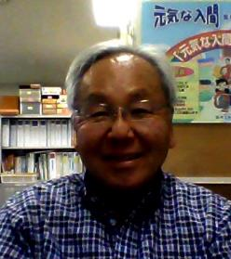 |  | 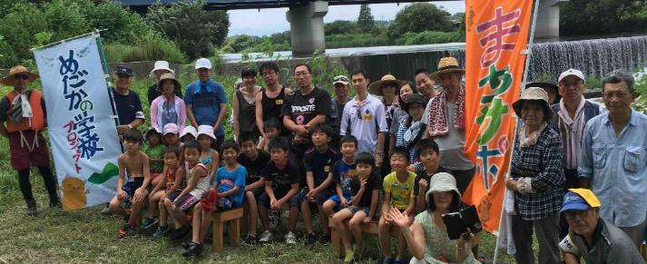

活動のPR |  | 川の生態系や里山について楽しくお話しします。

主な専門分野
（１） | 川の再生活動 |  | 川の自然再生について、具体的な考え方や方法について解説
（２） | 生態系・生物多様性 |  | 生物のつながりや自然環境についてわかりやすく解説

所有資格、経歴

所有資格 | １級ビオトープ計画管理士、自然観察指導員、技術士(河川・都市計画)、工学博士
...

47坂本正博
埼玉県環境アドバイザー活動紹介個票

名前 |  | ふりがな |  | 年代 | 所在市町村
坂本 正博 |  | さかもと まさひろ |  | 70代 | 杉戸町

顔写真又はイラスト |  | 活動状況の写真（1～２枚）
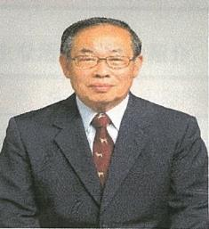 |  | 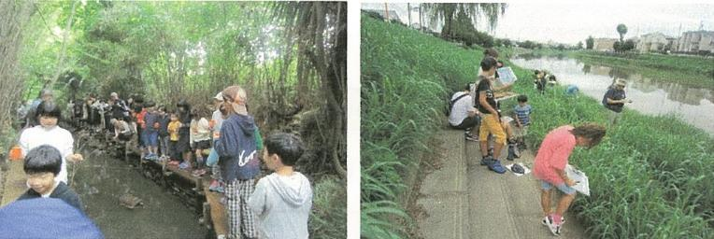

主な専門分野
（１） | 川の再生活動 |  | 環境に配慮した農業用排水路の設計施工管理
（２） | 生態系・生物多様性 |  | 自然観察会をとおして、川や生物多様性の大切さを解説

所有資格、経歴

所有資格 | 測量士、田んぼの学校リーダー
経歴 | 元川の国アドバイザー、地球温暖化防止活動推進員、杉戸町環境審議会委員
地域等での活動（複数記載可）
...

49櫻井行雄
埼玉県環境アドバイザー活動紹介個票 |  |  |  |  |  | 検索用一覧に戻る

名前 |  | ふりがな |  | 年代 | 所在市町村
櫻井 行雄 |  | さくらい ゆきお |  | 70代 | 東松山市

顔写真又はイラスト |  | 活動状況の写真（1～２枚）
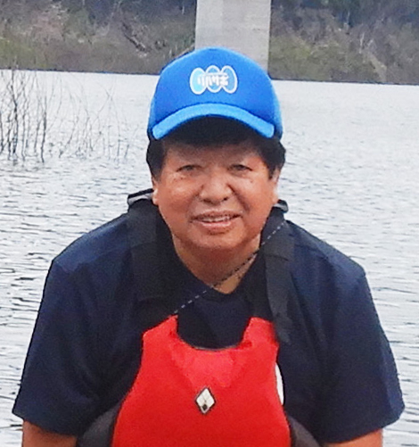 |  | 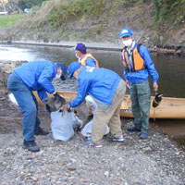 |  | 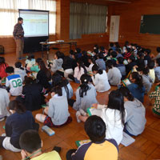

活動のPR |  | たのしく一緒に活動しながら課題解決に取り組んでいます。

主な専門分野
（１） | 生態系・生物多様性 |  | 学校ビオトープづくり、里山保全・再生(ナラ枯れ防除）
（２） | 川の再生活動 |  | ホタル保全・保護、川の体験学習・環境学習

所有資格、経歴

所有資格 | ビオトープ管理士(日本ビオトープ管理士会会員）
...

56篠原吉則
埼玉県環境アドバイザー活動紹介個票

名前 |  | ふりがな |  | 年代 | 所在市町村
篠原 吉則 |  | しのはら よしのり |  | 60代 | 久喜市

顔写真又はイラスト |  | 活動状況の写真（1～２枚）
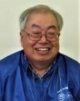

主な専門分野
（１） | 自然への愛着 |  | 自然観察会、葉っぱや、どんぐりを使った遊びや工作
（２） | 生態系・生物多様性 |  | 河川や水辺・田んぼの生きもの探し、水質調査

所有資格、経歴

所有資格 | 生態系保護指導員・中高教員免許・公害防止管理者・衛生管理者
経歴 | 地域の河川美化活動、小中学校環境学習
地域等での活動（複数記載可）
...

81中村博行
埼玉県環境アドバイザー活動紹介個票

名前 |  | ふりがな |  | 年代 | 所在市町村
中村 博行 |  | なかむら ひろゆき |  | 60代 | 行田市

顔写真又はイラスト |  | 活動状況の写真（1～２枚）
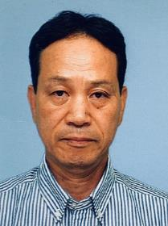 |  | 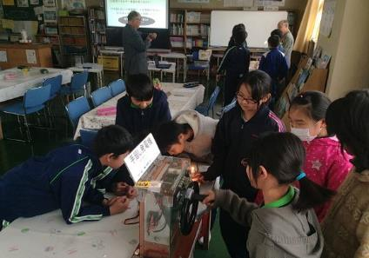 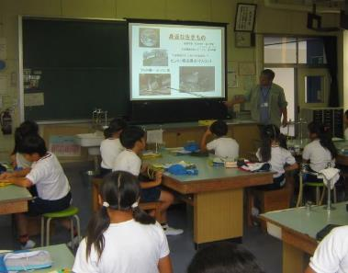

主な専門分野
（１） | 地球温暖化 |  | 温暖化の要因の化石ｴﾈﾙｷﾞｰを解説し、装置で省エネ体験を提供
（２） | 生態系・生物多様性 |  | 自然観察や植物を通して、生物多様や「五感」の大切さを解説

所有資格、経歴

所有資格 | 彩の国環境大学の基礎と実践コース修了生、 環境教育ｱｼｽﾀﾝﾄ、地球温暖化防止推進
経歴 | 行田環境市民フォーラム代表、元行田市環境審議会委員、元ＮＰＯ法人土と風の舎理事
...

96藤田勝夫
埼玉県環境アドバイザー活動紹介個票

名前 |  | ふりがな | 年代 | 所在市町村
藤田 勝夫 |  | ふじた かつお | 80代 | 久喜市

顔写真又はイラスト |  | 活動状況の写真（1～２枚）
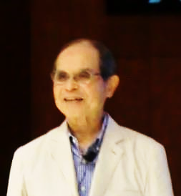 |  | 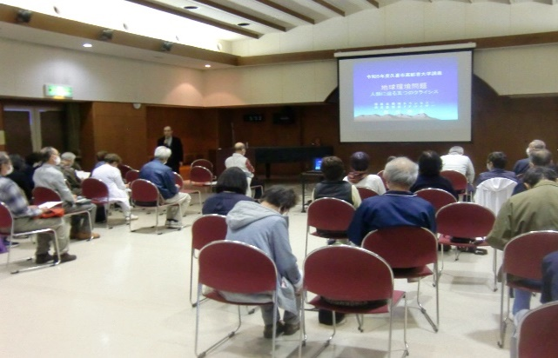

活動のPR |  | 理論とデータにより問題への慫慂を行います

主な専門分野
（１） | 地球温暖化
（２） | 生態系・生物多様性

所有資格、経歴

所有資格 | 環境カウンセラー
...

117安田信一
埼玉県環境アドバイザー活動紹介個票

名前 |  | ふりがな |  | 年代 | 所在市町村
安田 信一 |  | やすだ しんいち |  | 70代 | 上尾市

顔写真又はイラスト |  | 活動状況の写真（1～２枚）
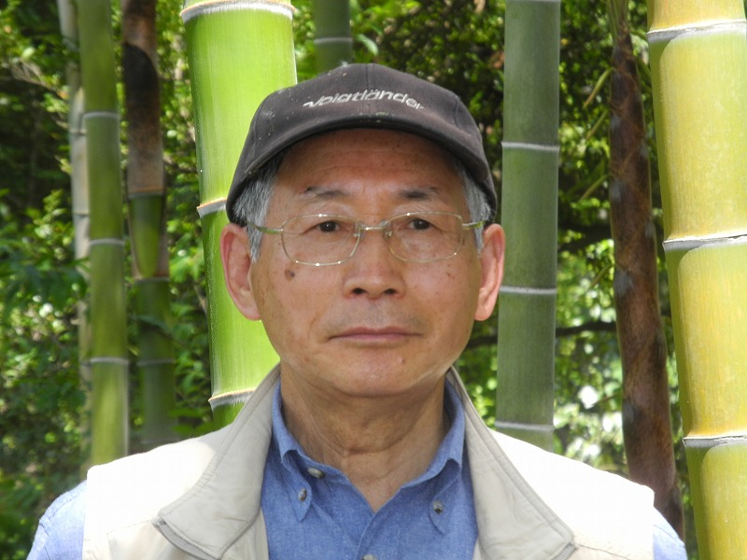 |  | 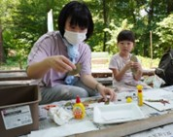 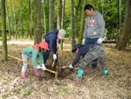

活動のPR |  | SDGsをはじめ気候変動・地球温暖化・生物多様性に一緒に取り組みましょう。

主な専門分野
（１） | 生態系・生物多様性 |  | 自然の観察会をとおして、生物多様性の大切さなどを体験や解説
（２） | 地球温暖化 |  | 地球温暖化の現状と将来予測及び対策について解説

所有資格、経歴

所有資格 | 自然観察指導員・うちエコ診断士・自然体験活動指導員
...

130渡辺仁
埼玉県環境アドバイザー活動紹介個票

名前 |  | ふりがな |  | 年代 | 所在市町村
渡辺 仁 |  | わたなべ ひとし |  | 70代 | 東松山市

顔写真又はイラスト |  | 活動状況の写真（1～２枚）
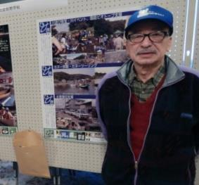 |  | 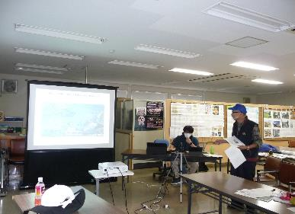 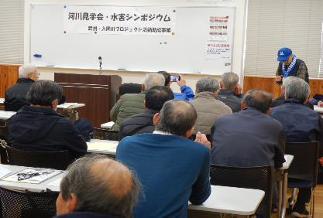

主な専門分野
（１） | 生態系・生物多様性 |  | 自然の調査・観察会をとおして、生物多様性の大切さなどを解説・講義
（２） | 川の再生活動 |  | 多自然川づくり、動植物等の生き物にやさしい河川環境保全

所有資格、経歴

所有資格 | 技術士「建設部門（建設環境）」＆「応用理学部門（地球物理及び地球科学）」、測量士（写真判読、計測）
経歴 | 建設コンサルタントに従事（環境部門、アセスメント）、川の国アドバイザー、環境アドバイザー、 市内小学校評議員等
地域等での活動（複数記載可）
...

132田畑貴子
埼玉県環境アドバイザー活動紹介個票

名前 |  | ふりがな |  | 年代 | 所在市町村
田畑 貴子 |  | たばた たかこ |  | 50代 | 狭山市

顔写真又はイラスト |  | 活動状況の写真（1～２枚）
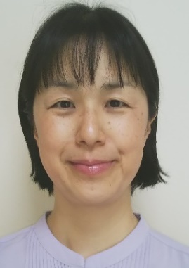 |  | 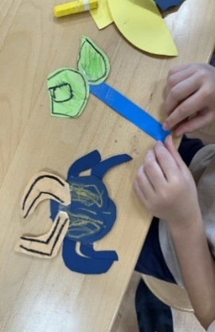

活動のPR |  | 現役保育士や学童クラブでの経験を生かし楽しく分かりやすい活動をしています。

主な専門分野
（１） | 自然への愛着 |  | 「生きものは友達だよ」子供と生きものが友達になる橋渡しの活動
（２） | 生態系・生物多様性 |  | 「地球でみんな一緒に生きている」生きものを身近に感じる活動

所有資格、経歴

所有資格 | 環境省認定環境カウンセラー、こども環境管理士、ビオトープ管理士、生態系保護指導員マスター等
...

